상품제안서
WS 20수 라운드 반팔 16종 (반팔티) | 상품코드: S18977

 |  |  |  |  |  |  | 02-713-8555 | www.synergygift.co.kr
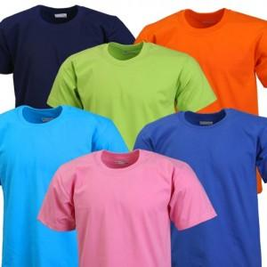 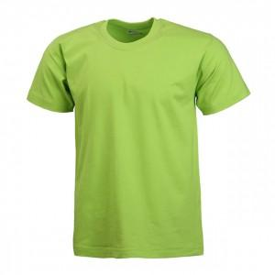

【상세/제작정보】 | .

【인쇄/포장옵션】 | 실크 / OPP(비닐)

【공급단가】 | 수량 | 50~ | 100~ | 500~ | 1,000~ | 2,000~
*VAT별도 | 단가 | 5,940원 | 5,580원 | 5,410원 | 5,140원 | 4,970원

【상품 URL】 | https://www.synergygift.co.kr:443/src/goods_detail.php?gdno=2405

